상품제안서
테이크아웃용 종이컵16온스 | 상품코드: S04654

 |  |  |  |  |  |  | 02-713-8555 | www.synergygift.co.kr
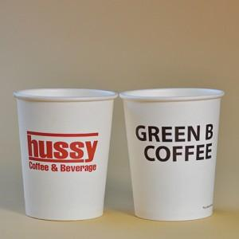 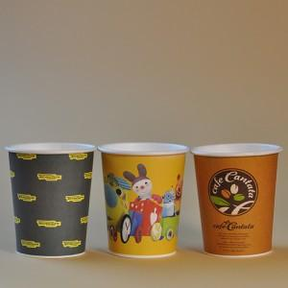

【상세/제작정보】 | 16온스는 기본수량이 4000개부터 제작이 가능합니다.

【인쇄/포장옵션】 | 풀칼라 / 포장불가능

【공급단가】 | 수량 | 4,000~ | 10,000~ | 20,000~ | 30,000~ | 50,000~
*VAT별도 | 단가 | 220원 | 210원 | 200원 | 190원 | 190원

【상품 URL】 | https://www.synergygift.co.kr:443/src/goods_detail.php?gdno=1404

